Introdução
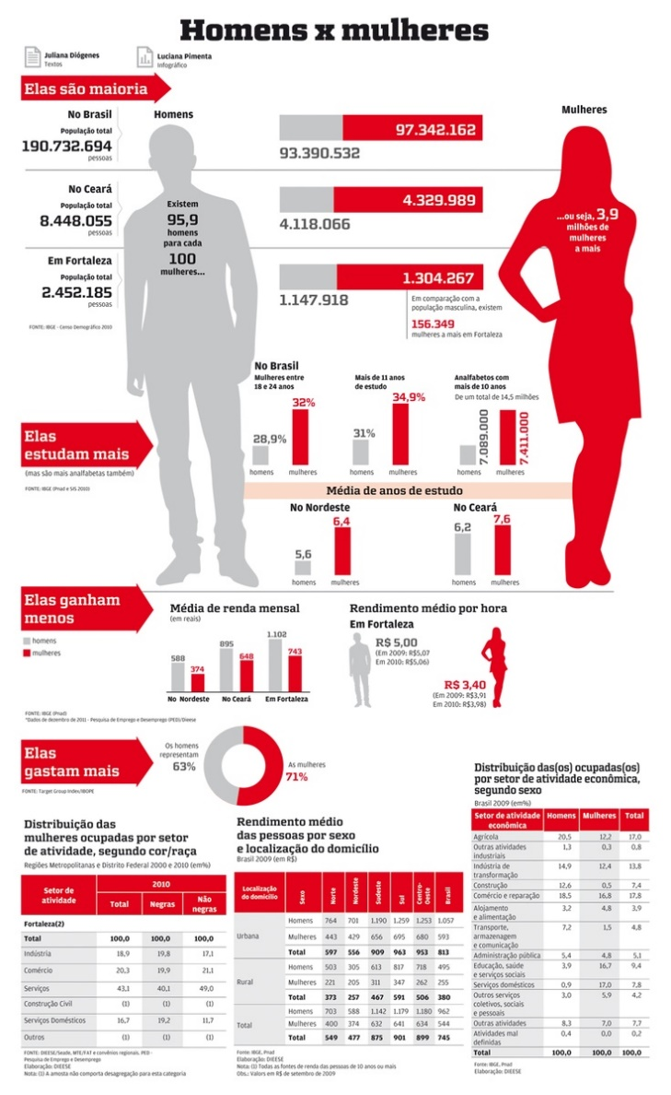

InfoGráfico - 01
Infográfico de Rosca

Ensino Superior
Ensino Superior Mundial
Mulheres | 55%
Homens | 45%

55%
45%

Planilha8
Ensino Superior Mundial
Mulheres | 45%
Homens | 55%
Ensino Superior

55%
45%

Círculo Progressivo
Infográfico Circulo Progressivo

Item | Valor
Valor | 55%
Diferença | 45.00%

55%
Nº | Escala
1 | 1
2 | 1
3 | 1
4 | 1
5 | 1
6 | 1
7 | 1
8 | 1
9 | 1
10 | 1
11 | 1
12 | 1
13 | 1
14 | 1
15 | 1
16 | 1
17 | 1
18 | 1
19 | 1
20 | 1

Planilha9
Item | Valor
Valor | 45%
Diferença | 55.00%

Nº | Escala
1 | 1
2 | 1
3 | 1
45%
4 | 1
5 | 1
6 | 1
7 | 1
8 | 1
9 | 1
10 | 1
11 | 1
12 | 1
13 | 1
14 | 1
15 | 1
16 | 1
17 | 1
18 | 1
19 | 1
20 | 1

InfoGráfico - 03
Infográfico de Barras

SmartTV | %
Sony | 35%
LG | 25%
Samsung | 22%
Outras | 18%
TOTAL | 100%

Planilha10
SmartTV | %
Sony | 40%
LG | 20%
Samsung | 22%
Outras | 18%
TOTAL | 100%

InfoGráfico - 04
Infográfico de Barras Empilhadas

SmartTV | % | AUX
Sony | 35% | 65%
LG | 25% | 75%
Samsung | 22% | 78%
Outras | 18% | 82%
TOTAL | 100%

Planilha11
SmarTVs nas Residências Brasileiras

SmartTV | % | AUX
Sony | 45% | 55%
LG | 25% | 75%
Samsung | 22% | 78%
Outras | 8% | 92%
TOTAL | 100%

